ex p.7
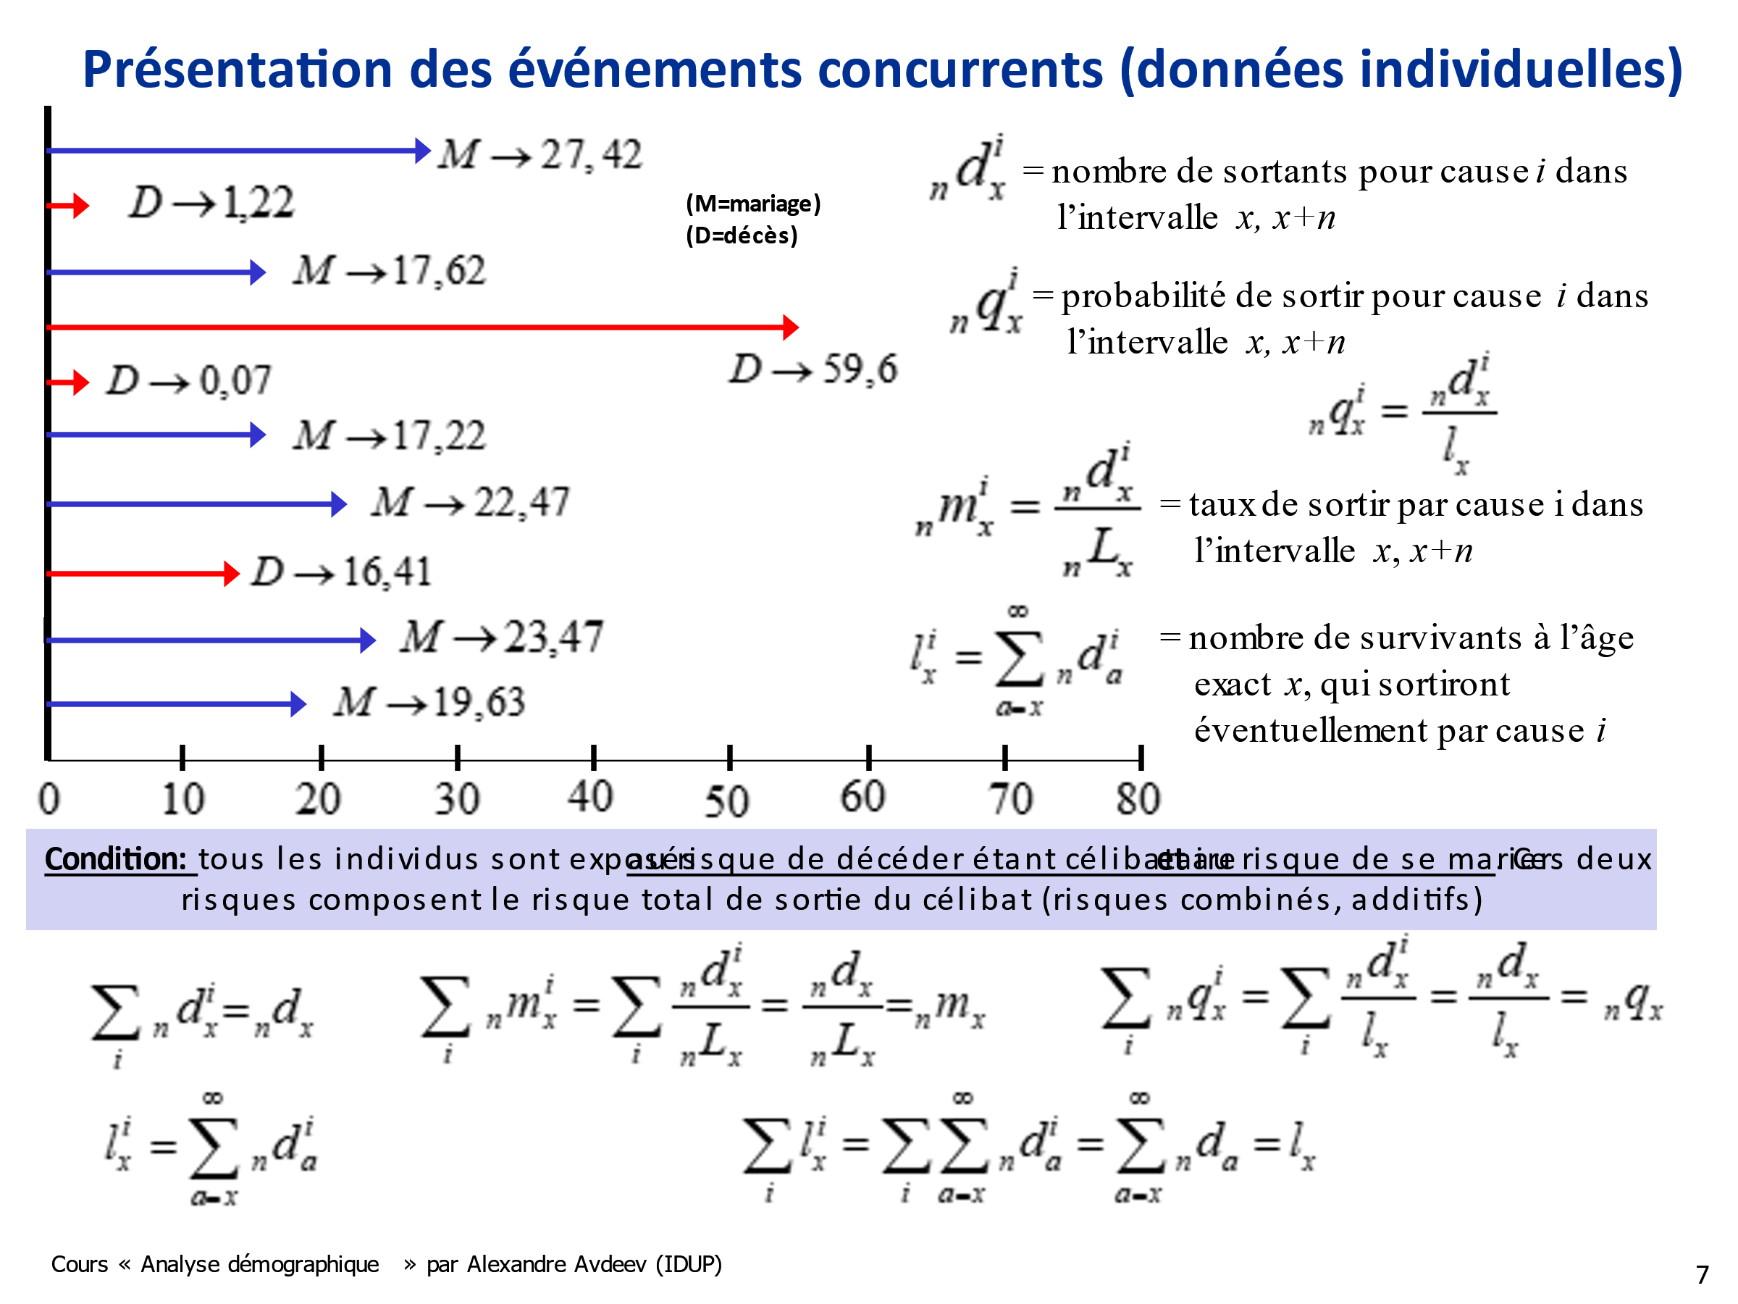
 |  |  |  | dx=dx1+dx1
x | lx | dx1 | dx2 | dx | qx1 | qx2 | qx | ax1 | ax2 | Lx | lx1 | lx2
0 | 10 | 1 | 0 | 1 | 0.1 | 0 | 0.1 | 0.07 | 0 | 9.07 | 4 | 6
1 | 9 | 1 | 0 | 1 | 0.11 | 0.00 | 0.11 | 0.22 | 0 | 32.22 | 3 | 6
5 | 8 | 0 | 0 | 0 | 0.00 | 0.00 | 0.00 | 0 | 0 | 40 | 2 | 6
10 | 8 | 1 | 3 | 4 | 0.13 | 0.38 | 0.50 | 6.41 | 24.47 | 70.88 | 2 | 6
20 | 4 | 0 | 3 | 3 | 0.00 | 0.75 | 0.75 | 0 | 13.36 | 23.36 | 1 | 3
30 | 1 | 0 | 0 | 0 | 0.00 | 0.00 | 0.00 | 0 | 0 | 10 | 1 | 0
40 | 1 | 0 | 0 | 0 | 0.00 | 0.00 | 0.00 | 0 | 0 | 10 | 1 | 0
50 | 1 | 1 | 0 | 1 | 1.00 | 0.00 | 1.00 | 9.6 | 0 | 9.6 | 1 | 0
60 | 0 |  |  |  |  |  |  |  |  |  | 0 | 0
 |  |  |  |  |  |  |  |  |  | 205.13
 |  |  |  |  |  |  |  |  |  | 20.513

